Sayfa1
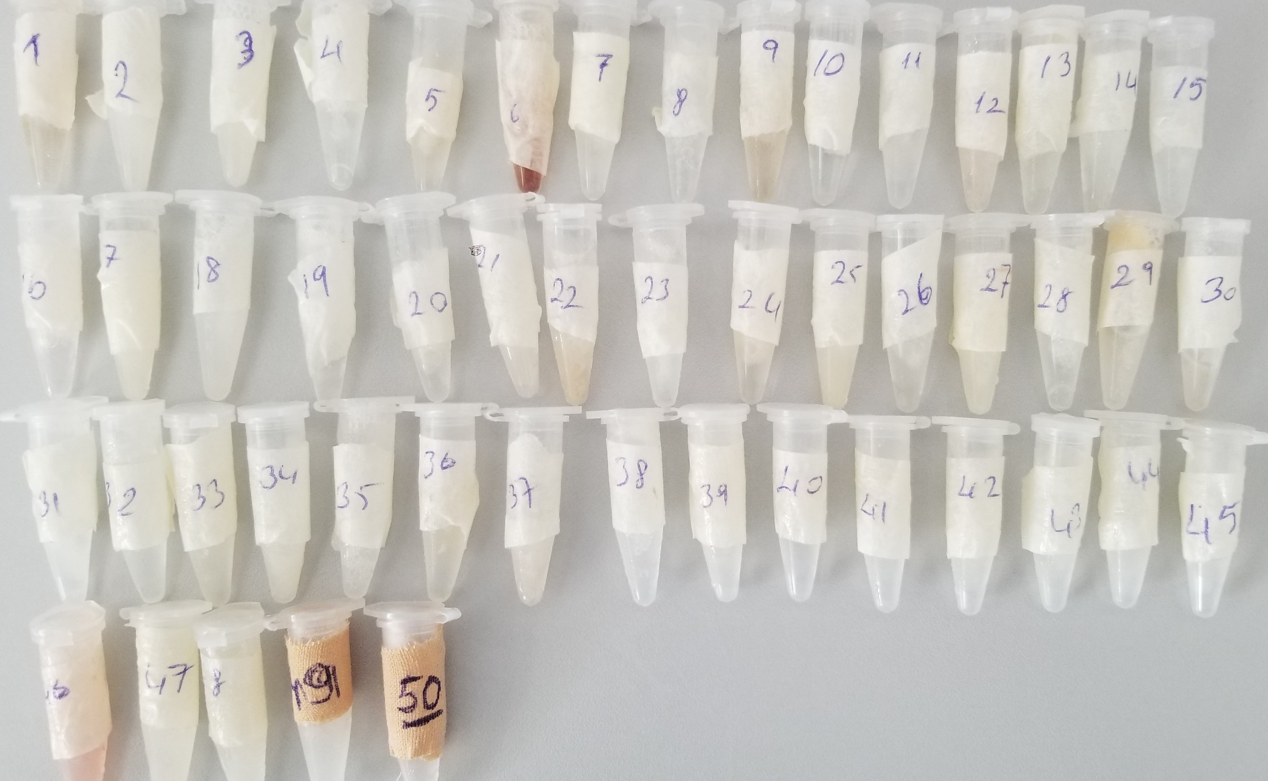
Numune Adı | TAS(mmol/L) | TOS (µmol/L) | OSI
Numune-1 | 0.62 | 7.27 | 1.173
Numune-2 | 1.35 | 28.09 | 2.081
Numune-3 | 0.57 | 14.81 | 2.598
Numune-4 | 0.99 | 33.29 | 3.363 | Bu çalışmada "Relassay" marka kitler kullanılmıştır.
Numune-5 | 0.83 | 10.94 | 1.318 | TAS Kat.No: RL0017
Numune-6 | 0.66 | 6.37 | 0.965 | TOS Kat.Not: RL0024
Numune-7 | 0.5 | 8.83 | 1.766
Numune-8 | 0.64 | 17.1 | 2.672 | Kullanılan cihaz: Mindray marka BS300 model tam otomatik biyokimya cihazı
Numune-9 | 0.83 | 21.35 | 2.572
Numune-10 | 0.74 | 23.02 | 3.111
Numune-11 | 0.24 | 4.19 | 1.746
Numune-12 | 0.48 | 8.41 | 1.752
Numune-13 | 0.99 | 19.72 | 1.992
Numune-14 | 1.26 | 14.69 | 1.166
Numune-15 | 0.53 | 1.77 | 0.334
Numune-16 | 0.45 | 10.59 | 2.353
Numune-17 | 0.72 | 1.1 | 0.153
Numune-18 | 0.3 | 4.38 | 1.460
Numune-19 | 0.85 | 29.76 | 3.501
Numune-20 | 0.59 | 1.13 | 0.192
Numune-21 | 0.71 | 21.92 | 3.087
Numune-22 | 0.26 | 4.59 | 1.765
Numune-23 | 0.56 | 3.97 | 0.709
Numune-24 | 0.9 | 44.27 | 4.919
Numune-25 | 0.41 | 0.75 | 0.183
Numune-26 | 0.21 | 1.73 | 0.824
Numune-27 | 0.17 | 2.15 | 1.265
Numune-28 | 0.6 | 4.74 | 0.790
Numune-29 | 1.07 | 12.67 | 1.184
Numune-30 | 0.55 | 24.94 | 4.535
Numune-31 | 0.35 | 14.26 | 4.074
Numune-32 | 0.85 | 14.87 | 1.749
Numune-33 | 0.38 | 0.87 | 0.229
Numune-34 | 0.53 | 28.67 | 5.409
Numune-35 | 0.28 | 11.83 | 4.225
Numune-36 | 0.68 | 7.25 | 1.066
Numune-37 | 0.5 | 4.91 | 0.982
Numune-38 | 2.35 | 79.61 | 3.388
Numune-39 | 1.08 | 59.11 | 5.473
Numune-40 | 0.4 | 9.47 | 2.368
Numune-41 | 0.55 | 9.27 | 1.685
Numune-42 | 0.29 | 41.96 | 14.469
Numune-43 | 1.01 | 13.46 | 1.333
Numune-44 | 1.4 | 38.68 | 2.763
Numune-45 | 0.74 | 14.29 | 1.931
Numune-46 | 0.43 | 5.38 | 1.251
Numune-47 | 0.66 | 8.05 | 1.220
Numune-48 | 1.05 | 25.82 | 2.459
Numune-49 | 0.7 | 6.08 | 0.869
Numune-50 | 0.94 | 7.83 | 0.833

